L_APAS_3
LICENCE 3 APAS | 2026-2027 (CG 30/06/2026)
 |  |  |  |  |  |  |  |  |  |  | 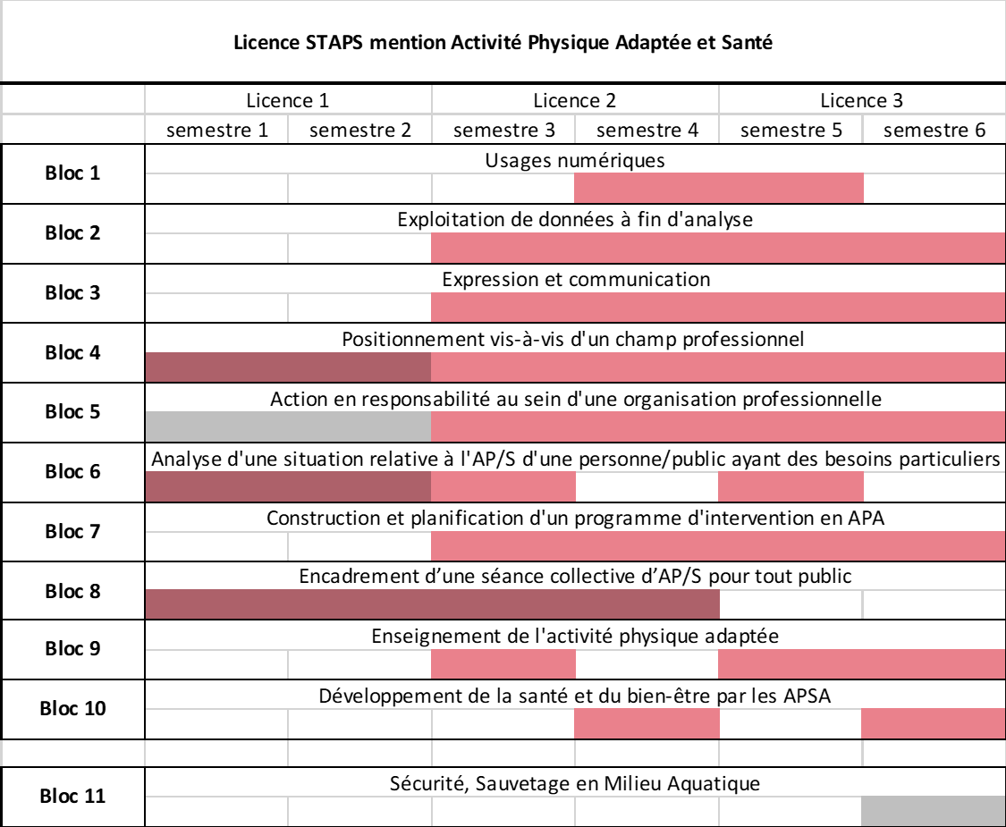
Semestre 5 SA5LAPA |  |  |  |  |  |  |  |  |  |  |  |  |  |  |  |  |  |  |  |  |  |  |  | Semestre 6 SA6LAPA

Bloc 1 |  |  |  |  |  |  |  |  |  | Usages numériques |  |  |  | S. Ramdani |  |  |  |  |  |  | eq.ECTS | 3 | ECTS | Bloc 1 |  |  |  |  |  |  |  |  |  | -/- |  |  | -/- |  |  |  |  |  |  | eq.ECTS | 0 | ECTS
Codes | REH Enseign. NP (h) | UE option (O) ou au choix (x/X) | Mut. entre mentions (MM) ou parcours (MP) | Non-présentiel (NP) | Compensabibilté UE | Coef. UE | ECTS de l'UE | Numéro d'élément |  | Intitulé |  | Volume (h) | CM/TD/CMTD/tp/ Stage | Responsable | MCC |  |  |  |  |  |  |  |  | Codes | REH Enseign. NP (h) | UE option (O) ou au choix (x/X) | Mut. entre mentions (MM) ou parcours (MP) | Non-présentiel (NP) | Compensabibilté UE | Coef. UE | ECTS de l'UE | Numéro d'élément |  | Intitulé | Volume (h) | CM/TD/CMTD/tp/ Stage | Responsable | MCC
 |  |  |  |  |  |  |  |  |  |  |  |  |  |  | Pas d'évaluation | Évaluation spécifique |  | Évaluation intégrée | CC/CT |  | Écrit/QCM/Oral/ Dossier/Pratique |  | Durée(s) d'épreuve(s) |  |  |  |  |  |  |  |  |  |  |  |  |  |  | Pas d'évaluation | Évaluation spécifique |  | Évaluation intégrée | CC/CT |  | Écrit/QCM/Oral/ Dossier/Pratique |  | Durée(s) d'épreuve(s)
 |  |  |  |  |  |  |  |  |  |  |  |  |  |  | "x" si tel est le cas | "x" si tel est le cas | Coef. | "1,1,1…"; "2,2,2…" etc. si évaluation commune | "CC"/ "CT" | Nbr. d'épreuves ssi "CC" | "Ecrit"/"QCM"/ "Oral"/ "Dossier"/ "Pratique" |  |  |  |  |  |  |  |  |  |  |  |  |  |  |  |  | "x" si tel est le cas | "x" si tel est le cas | Coef. | "1,1,1…"; "2,2,2…" etc. si évaluation commune | "CC"/ "CT" | Nbr. d'épreuves ssi "CC" | "Ecrit"/"QCM"/ "Oral"/ "Dossier"/ "Pratique"
SA1L511 |  |  |  |  | NON | 3 | 3 | UE151.1 |  | Outils numériques |  | 10 |  | S. Ramdani |  |  |  |  |  |  |  |  |  |  |  |  |  |  |  |  |  |  |  | -/-
SA1L511A |  |  |  |  |  |  |  | UE151.1 | A | Outils numériques |  | 10 | TD | S. Ramdani |  | x | 1 |  | CC | 3 | Ecrit/Pratique |  | 15-30 min |  |  |  |  |  |  |  |  |  |  | -/-
 |  |  |  |  |  |  |  |  |  |  |  |  |  |  |  |  |  |  |  |  |  |  |  |  |  |  |  |  |  |  |  |  |  | -/-
 |  |  |  |  |  |  |  |  |  |  |  |  |  |  |  |  |  |  |  |  |  |  |  |  |  |  |  |  |  |  |  |  |  | -/-

BdC 2 |  |  |  |  |  |  |  |  |  | Exploitation de données à fin d'analyse |  |  |  | K.Torre |  |  |  |  |  |  | eq.ECTS | 5 | ECTS | BdC 2 |  |  |  |  |  |  |  |  |  | Exploitation de données à fin d'analyse |  |  | K.Torre |  |  |  |  |  |  | eq.ECTS | 5 | ECTS
Codes | REH Enseign. NP (h) | UE option (O) ou au choix (x/X) | Mut. entre mentions (MM) ou parcours (MP) | Non-présentiel (NP) | Compensabibilté UE | Coef. UE | ECTS de l'UE | Numéro d'élément |  | Intitulé |  | Volume (h) | CM/TD/CMTD/tp/ Stage | Responsable | MCC |  |  |  |  |  |  |  |  | Codes | REH Enseign. NP (h) | UE option (O) ou au choix (x/X) | Mut. entre mentions (MM) ou parcours (MP) | Non-présentiel (NP) | Compensabibilté UE | Coef. UE | ECTS de l'UE | Numéro d'élément |  | Intitulé | Volume (h) | CM/TD/CMTD/tp/ Stage | Responsable | MCC
 |  |  |  |  |  |  |  |  |  |  |  |  |  |  | Pas d'évaluation | Évaluation spécifique |  | Évaluation intégrée | CC/CT |  | Écrit/QCM/Oral/ Dossier/Pratique |  | Durée(s) d'épreuve(s) |  |  |  |  |  |  |  |  |  |  |  |  |  |  | Pas d'évaluation | Évaluation spécifique |  | Évaluation intégrée | CC/CT |  | Écrit/QCM/Oral/ Dossier/Pratique |  | Durée(s) d'épreuve(s)
 |  |  |  |  |  |  |  |  |  |  |  |  |  |  | "x" si tel est le cas | "x" si tel est le cas | Coef. | "1,1,1…"; "2,2,2…" etc. si évaluation commune | "CC"/ "CT" | Nbr. d'épreuves ssi "CC" | "Ecrit"/"QCM"/ "Oral"/ "Dossier"/ "Pratique" |  |  |  |  |  |  |  |  |  |  |  |  |  |  |  |  | "x" si tel est le cas | "x" si tel est le cas | Coef. | "1,1,1…"; "2,2,2…" etc. si évaluation commune | "CC"/ "CT" | Nbr. d'épreuves ssi "CC" | "Ecrit"/"QCM"/ "Oral"/ "Dossier"/ "Pratique"
SB2L56 |  |  | MM |  | OUI | 4 | 4 | UE256 |  | Apprentissage, motivation et performance |  | 44 |  | C. Gernigon |  |  |  |  |  |  |  |  |  | SB2L66 |  |  | MM |  | OUI | 5 | 5 | UE266 |  | Analyse du mouvement humain et performance | 44 |  | S. Ramdani
SB2L56A |  |  | MM |  |  |  |  | UE256 | A | Apprentissage, motivation et performance |  | 36 | CM | C. Gernigon |  | x | 3 |  | CT |  | QCM |  | 1H | SB2L66A |  |  | MM |  |  |  |  | UE266 | A | Analyse du mouvement humain et performance | 36 | CM | S. Ramdani |  |  |  | x | CT |  | QCM |  | 1h30
SB2L56B |  |  | MM |  |  |  |  | UE256 | B | Apprentissage, motivation et performance |  | 8 | TD | C. Gernigon |  | x | 1 |  | CC | 2-4 | Écrit/QCM/Oral |  | 5-120min | SB2L66B |  |  | MM |  |  |  |  | UE266 | B | Analyse du mouvement humain et performance | 8 | TD | S. Ramdani |  |  |  | x

SA2L52 |  |  | MM |  | OUI | 1 | 1 | UE252 |  | Bases en épistémologie et analyse de données |  | 18 |  | K. Torre
SA2L52A |  |  | MM |  |  |  |  | UE252 | A | Bases en épistémologie et analyse de données |  | 18 | CM | K. Torre |  | x | 1 |  | CT |  | QCM |  | 30min

BdC 3 |  |  |  |  |  |  |  |  |  | Expression et communication |  |  |  | S.Bastide |  |  |  |  |  |  | eq.ECTS | 3 | ECTS | BdC 3 |  |  |  |  |  |  |  |  |  | Expression et communication |  |  | S.Bastide |  |  |  |  |  |  | eq.ECTS | 3 | ECTS
Codes | REH Enseign. NP (h) | UE option (O) ou au choix (x/X) | Mut. entre mentions (MM) ou parcours (MP) | Non-présentiel (NP) | Compensabibilté UE | Coef. UE | ECTS de l'UE | Numéro d'élément |  | Intitulé |  | Volume (h) | CM/TD/CMTD/tp/ Stage | Responsable | MCC |  |  |  |  |  |  |  |  | Codes | REH Enseign. NP (h) | UE option (O) ou au choix (x/X) | Mut. entre mentions (MM) ou parcours (MP) | Non-présentiel (NP) | Compensabibilté UE | Coef. UE | ECTS de l'UE | Numéro d'élément |  | Intitulé | Volume (h) | CM/TD/CMTD/tp/ Stage | Responsable | MCC
 |  |  |  |  |  |  |  |  |  |  |  |  |  |  | Pas d'évaluation | Évaluation spécifique |  | Évaluation intégrée | CC/CT |  | Écrit/QCM/Oral/ Dossier/Pratique |  | Durée(s) d'épreuve(s) |  |  |  |  |  |  |  |  |  |  |  |  |  |  | Pas d'évaluation | Évaluation spécifique |  | Évaluation intégrée | CC/CT |  | Écrit/QCM/Oral/ Dossier/Pratique |  | Durée(s) d'épreuve(s)
 |  |  |  |  |  |  |  |  |  |  |  |  |  |  | "x" si tel est le cas | "x" si tel est le cas | Coef. | "1,1,1…"; "2,2,2…" etc. si évaluation commune | "CC"/ "CT" | Nbr. d'épreuves ssi "CC" | "Ecrit"/"QCM"/ "Oral"/ "Dossier"/ "Pratique" |  |  |  |  |  |  |  |  |  |  |  |  |  |  |  |  | "x" si tel est le cas | "x" si tel est le cas | Coef. | "1,1,1…"; "2,2,2…" etc. si évaluation commune | "CC"/ "CT" | Nbr. d'épreuves ssi "CC" | "Ecrit"/"QCM"/ "Oral"/ "Dossier"/ "Pratique"
SA3L511 |  |  |  |  | OUI | 3 | 3 | UE351.1 |  | Anglais |  | 10 |  | S. Bastide |  |  |  |  |  |  |  |  |  | SA3L611 |  |  |  |  | OUI | 3 | 3 | UE361.1 |  | Anglais | 10 |  | S. Bastide
SA3L511A |  |  |  |  |  |  |  | UE351.1 | A | Anglais |  | 10 | TD | S. Bastide |  | x | 1 |  | CC | 3-10 | Ecrit/Oral/QCM |  | 5-120 min | SA3L611A |  |  |  |  |  |  |  | UE361.1 | A | Anglais | 10 | TD | S. Bastide |  | x | 1 |  | CC | 3-10 | Ecrit/Oral/QCM |  | 5-120 min

BdC 4 |  |  |  |  |  |  |  |  |  | Positionnement vis-à-vis d'un champ professionnel |  |  |  | PL. Bernard |  |  |  |  |  |  | eq.ECTS | 1 | ECTS | BdC 4 |  |  |  |  |  |  |  |  |  | Positionnement vis-à-vis d'un champ professionnel |  |  | PL. Bernard |  |  |  |  |  |  | eq.ECTS | 3 | ECTS
Codes | REH Enseign. NP (h) | UE option (O) ou au choix (x/X) | Mut. entre mentions (MM) ou parcours (MP) | Non-présentiel (NP) | Compensabibilté UE | Coef. UE | ECTS de l'UE | Numéro d'élément |  | Intitulé |  | Volume (h) | CM/TD/CMTD/tp/ Stage | Responsable | MCC |  |  |  |  |  |  |  |  | Codes | REH Enseign. NP (h) | UE option (O) ou au choix (x/X) | Mut. entre mentions (MM) ou parcours (MP) | Non-présentiel (NP) | Compensabibilté UE | Coef. UE | ECTS de l'UE | Numéro d'élément |  | Intitulé | Volume (h) | CM/TD/CMTD/tp/ Stage | Responsable | MCC
 |  |  |  |  |  |  |  |  |  |  |  |  |  |  | Pas d'évaluation | Évaluation spécifique |  | Évaluation intégrée | CC/CT |  | Écrit/QCM/Oral/ Dossier/Pratique |  | Durée(s) d'épreuve(s) |  |  |  |  |  |  |  |  |  |  |  |  |  |  | Pas d'évaluation | Évaluation spécifique |  | Évaluation intégrée | CC/CT |  | Écrit/QCM/Oral/ Dossier/Pratique |  | Durée(s) d'épreuve(s)
 |  |  |  |  |  |  |  |  |  |  |  |  |  |  | "x" si tel est le cas | "x" si tel est le cas | Coef. | "1,1,1…"; "2,2,2…" etc. si évaluation commune | "CC"/ "CT" | Nbr. d'épreuves ssi "CC" | "Ecrit"/"QCM"/ "Oral"/ "Dossier"/ "Pratique" |  |  |  |  |  |  |  |  |  |  |  |  |  |  |  |  | "x" si tel est le cas | "x" si tel est le cas | Coef. | "1,1,1…"; "2,2,2…" etc. si évaluation commune | "CC"/ "CT" | Nbr. d'épreuves ssi "CC" | "Ecrit"/"QCM"/ "Oral"/ "Dossier"/ "Pratique"
SA4L51 |  |  | MM |  | OUI | 1 | 1 | UE451 |  | Projet professionnel: bases du management |  | 18 |  | O. Thomas |  |  |  |  |  |  |  |  |  | SA4L611 |  |  |  |  | OUI | 1 | 1 | UE461.1 |  | Projet personnel et professionnalisation | 10 |  | P. Bernard
SA4L51A |  |  | MM |  |  |  |  | UE451 | A | Bases fondamentales en gestion d'entreprise |  | 18 | CM | O. Thomas |  | x | 1 |  | CT |  | QCM |  | 30min | SA4L611A |  |  |  |  |  |  |  | UE461.1 | A | Projet personnel et professionnalisation | 10 | TD | P. Bernard |  | x | 1 |  | CT |  | Dossier

 |  |  |  |  |  |  |  |  |  |  |  |  |  |  |  |  |  |  |  |  |  |  |  | SA4L621 |  |  |  |  | OUI | 2 | 2 | UE462.1 |  | Emplois et métiers en APA | 18 |  | J. Métrot
 |  |  |  |  |  |  |  |  |  |  |  |  |  |  |  |  |  |  |  |  |  |  |  | SA4L621A |  |  |  |  |  |  |  | UE462.1 | A | Emplois et métiers en APA | 18 | CM | J. Métrot |  | x | 1 |  | CT |  | Ecrit |  | 1h

BdC 5 |  |  |  |  |  |  |  |  |  | Action en responsabilité au sein d'une organisation professionnelle |  |  |  | A.Canivet/D.Mottet |  |  |  |  |  |  | eq.ECTS | 4 | ECTS | BdC 5 |  |  |  |  |  |  |  |  |  | Action en responsabilité au sein d'une organisation professionnelle |  |  | A.Canivet/D.Mottet |  |  |  |  |  |  | eq.ECTS | 7 | ECTS
Codes | REH Enseign. NP (h) | UE option (O) ou au choix (x/X) | Mut. entre mentions (MM) ou parcours (MP) | Non-présentiel (NP) | Compensabibilté UE | Coef. UE | ECTS de l'UE | Numéro d'élément |  | Intitulé |  | Volume (h) | CM/TD/CMTD/tp/ Stage | Responsable | MCC |  |  |  |  |  |  |  |  | Codes | REH Enseign. NP (h) | UE option (O) ou au choix (x/X) | Mut. entre mentions (MM) ou parcours (MP) | Non-présentiel (NP) | Compensabibilté UE | Coef. UE | ECTS de l'UE | Numéro d'élément |  | Intitulé | Volume (h) | CM/TD/CMTD/tp/ Stage | Responsable | MCC
 |  |  |  |  |  |  |  |  |  |  |  |  |  |  | Pas d'évaluation | Évaluation spécifique |  | Évaluation intégrée | CC/CT |  | Écrit/QCM/Oral/ Dossier/Pratique |  | Durée(s) d'épreuve(s) |  |  |  |  |  |  |  |  |  |  |  |  |  |  | Pas d'évaluation | Évaluation spécifique |  | Évaluation intégrée | CC/CT |  | Écrit/QCM/Oral/ Dossier/Pratique |  | Durée(s) d'épreuve(s)
 |  |  |  |  |  |  |  |  |  |  |  |  |  |  | "x" si tel est le cas | "x" si tel est le cas | Coef. | "1,1,1…"; "2,2,2…" etc. si évaluation commune | "CC"/ "CT" | Nbr. d'épreuves ssi "CC" | "Ecrit"/"QCM"/ "Oral"/ "Dossier"/ "Pratique" |  |  |  |  |  |  |  |  |  |  |  |  |  |  |  |  | "x" si tel est le cas | "x" si tel est le cas | Coef. | "1,1,1…"; "2,2,2…" etc. si évaluation commune | "CC"/ "CT" | Nbr. d'épreuves ssi "CC" | "Ecrit"/"QCM"/ "Oral"/ "Dossier"/ "Pratique"
SA5L511 |  |  |  |  | OUI | 4 | 4 | UE551.1 |  | Immersion en milieu professionnel |  | 85 |  | C. Ramonatxo |  |  |  |  |  |  |  |  |  | SA5L611 |  |  |  |  | OUI | 4 | 4 | UE561.1 |  | Immersion en milieu professionnel | 85 |  | C. Ramonatxo
SA5L511A |  |  |  | NP |  |  |  | UE551.1 | A | Stage pédagogique |  | 75 mini | Stage | C. Ramonatxo |  | x | 1 |  | CC | 3-5 | Pratique |  |  | SA5L611A |  |  |  |  |  |  |  | UE561.1 | A | Stage pédagogique | 75 mini | Stage | C. Ramonatxo |  | x | 1 |  | CC | 1-5 | Pratique
SA5L511B | 30 |  |  | NP |  |  |  | UE551.1 | B | Bilan de stage / PEC |  | 10 | TD | C. Ramonatxo | x |  |  |  |  |  |  |  |  | SA5L611B | 30 |  |  | NP |  |  |  | UE561.1 | B | Bilan de stage / PEC | 10 | TD | C. Ramonatxo |  | x | 1 |  | CT |  | Dossier

SA5LEE |  | O | MM | NP | NON |  | 4 | UEEE |  | Engagement Étudiant |  | > 100 |  | K. Torre |  |  |  |  |  |  |  |  |  | SA5LEE |  | O | MM | NP | NON | 4 | 4 | UEEE |  | Engagement Étudiant | > 100 |  | K. Torre
SA5LEEA |  | O | MM | NP |  |  |  | UEEE | A | Engagement Étudiant |  | >100 |  | K. Torre |  | x | 1 |  | CT |  | Dossier |  |  | SA5LEEA |  | O | MM | NP |  |  |  | UEEE | A | Engagement Étudiant | >100 |  | K. Torre |  | x | 1 |  | CT |  | Dossier

 |  |  |  |  |  |  |  |  |  |  |  |  |  |  |  |  |  |  |  |  |  |  |  | SALIEAP |  | O | MM |  | NON |  | 3 |  |  | Introduction au Master en Ingénierie et Ergonomie de l’Activité Physique | 20 |  | L. Damm
 |  |  |  |  |  |  |  |  |  |  |  |  |  |  |  |  |  |  |  |  |  |  |  | SALIEAPA |  | O | MM |  | NON |  |  |  | A | Introduction au Master en Ingénierie et Ergonomie de l’Activité Physique | 20 | TD | L. Damm |  | x | 1 |  | CC | 2 | Ecrit / Oral |  | 10-30 min

BdC 6 |  |  |  |  |  |  |  |  |  | Analyse d'une situation relative à l'AP/S d'une personne/public ayant des besoins particuliers |  |  |  | F.Favier/F.Riou |  |  |  |  |  |  | eq.ECTS | 4 | ECTS | BdC 6 |  |  |  |  |  |  |  |  |  | -/- |  |  | -/- |  |  |  |  |  |  | eq.ECTS | 1 | ECTS
Codes | REH Enseign. NP (h) | UE option (O) ou au choix (x/X) | Mut. entre mentions (MM) ou parcours (MP) | Non-présentiel (NP) | Compensabibilté UE | Coef. UE | ECTS de l'UE | Numéro d'élément |  | Intitulé |  | Volume (h) | CM/TD/CMTD/tp/ Stage | Responsable | MCC |  |  |  |  |  |  |  |  | Codes | REH Enseign. NP (h) | UE option (O) ou au choix (x/X) | Mut. entre mentions (MM) ou parcours (MP) | Non-présentiel (NP) | Compensabibilté UE | Coef. UE | ECTS de l'UE | Numéro d'élément |  | Intitulé | Volume (h) | CM/TD/CMTD/tp/ Stage | Responsable | MCC
...

